상품제안서
그리드체크담요+미니에코백세트 | 상품코드: F32943

 |  |  |  |  |  |  | 02-412-0044 | www.easy1.co.kr
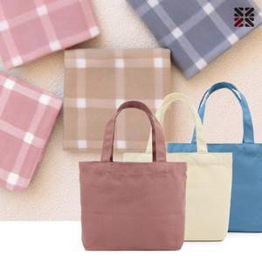

【상세/제작정보】 | ●에코백(실크인쇄 1도) -100개이상 무료,100개미만 일괄4만원추가(VAT별도)

【인쇄/포장옵션】 | 실크 / OPP(비닐)

【공급단가】 | 수량 | 50~ | 100~ | 500~ | 1,000~ | 2,000~
*VAT별도 | 단가 | 5,500원 | 5,410원 | 5,280원 | 5,140원 | 5,060원

【상품 URL】 | https://easy1.co.kr:443/src/goods_detail.php?gdno=32943

